상품제안서
가죽 점착메모지 100매 | 상품코드: S42312

 |  |  |  |  |  |  | 02-713-8555 | www.synergygift.co.kr
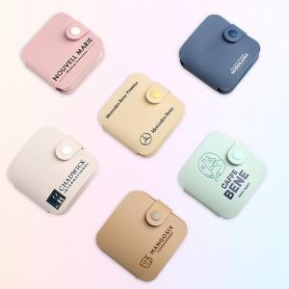 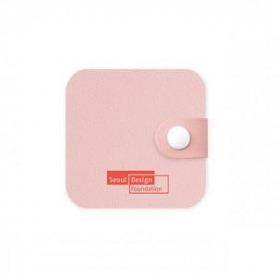

【상세/제작정보】 | <b style="font-size: 12pt;">* 일반점착메모지 제작기간 10일 , 풀컬러점착메모지 제작기간 15~20일 소요예정</b><p><span style="font-size: 12pt;">&nbsp;</span></p><p><span style="font-size: 16px;">* 파스텔톤 점착메모지 2개(30×60mm,20×60mm) &amp; 5색 플래그 중 택1</span></p><p><span style="font-size: 16px;">&nbsp;</span></p><p><span style="font-size: 16px;">* 일반점착메모지 500개 이하 인쇄 무지입니다. ( 500개 이상부터 컬러인쇄포함 )</span></p><br><p><span style="font-size: 16px;">&nbsp;</span></p><p><span style="font-size: 12pt;">&nbsp;</span></p>

【인쇄/포장옵션】 | 커버풀컬러 / OPP(비닐)

【공급단가】 | 수량 | 100~ | 300~ | 500~ | 1,000~ | 3,000~
*VAT별도 | 단가 | 4,940원 | 3,540원 | 3,180원 | 2,710원 | 2,440원

【상품 URL】 | https://www.synergygift.co.kr:443/src/goods_detail.php?gdno=42312

